상품제안서
커스텀 아크릴 키링 프리미엄 패키지 | 상품코드: S46849

 |  |  |  |  |  |  | 02-713-8555 | www.synergygift.co.kr
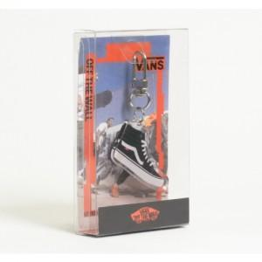

【상세/제작정보】 | <p><span style="font-size: 18pt;">※ 아크릴 UV인쇄 + 간지 풀컬러 인쇄 포함</span></p>

【인쇄/포장옵션】 | 풀칼라 / PET패키지

【공급단가】 | 수량 | 100~ | 500~ | 1,000~ | 3,000~ | 5,000~
*VAT별도 | 배면인쇄 | 3,770원 | 2,420원 | 2,250원 | 2,100원 | 1,930원
 | 양면접합인쇄 | 4,040원 | 2,910원 | 2,710원 | 2,600원 | 2,270원

【상품 URL】 | https://www.synergygift.co.kr:443/src/goods_detail.php?gdno=46849

